Planilha1
 |  |  |  |  | INTERVALO R |  | Media F e M |  | Média
 |  |  | SEGMENTO |  | 4 | 5 | 4 | 5 | 4.5
 |  |  | Campeão |  | 2 | 5 | 3 | 5 | 4 |  | Campeão | 1 | Compra com frequência, gasta bastante e comprou recentemente.
 |  |  | Fiel |  | 3 | 5 | 1 | 3 | 2 |  | Fiel | 2 | Compra com frequência e gasta bem. Responsivo a promoções.
 |  |  | Potencial Fiel |  | 4 | 5 | 0 | 1 | 0.5 |  | Potencial Fiel | 3 | Compra recente, gasta bem e comprou mais de uma vez.
 |  |  | Cliente novo |  | 3 | 4 | 0 | 1 | 0.5 |  | Cliente novo | 4 | Comprou mais recentemente, mas não com frequência.
 |  |  | Promissor |  | 2 | 3 | 2 | 3 | 2.5 |  | Promissor | 5 | Não gasta muito, mas comprou recentemente.
 |  |  | Requer atenção |  | 2 | 3 | 0 | 2 | 1 |  | Requer atenção | 6 | Tem valores de R, F e M bons (acima da média), mas não compraram recentemente.
 |  |  | Hibernando |  | 0 | 2 | 2 | 5 | 3.5 |  | Hibernando | 7 | Abaixo da média e frequência recente. Podemos perdê | lo se não for reativado.
 |  |  | Risco |  | 0 | 1 | 4 | 5 | 4.5 |  | Risco | 8 | Comprou frequentemente, gastou bem, mas há muito tempo não compra.
 |  |  | Não posso perdê |  | 1 | 2 | 1 | 2 | 1.5 |  | Não posso perdê | 9 | lo | Gastou bastante, mas não comprou com frequencia ou recentemente.
 |  |  | Perdido |  | 0 | 2 | 0 | 2 | 1 |  | Perdido | 10 | Tem valores muito baixos de R, F e M. Tem muito tempo que comprou. Pode estar perdido.
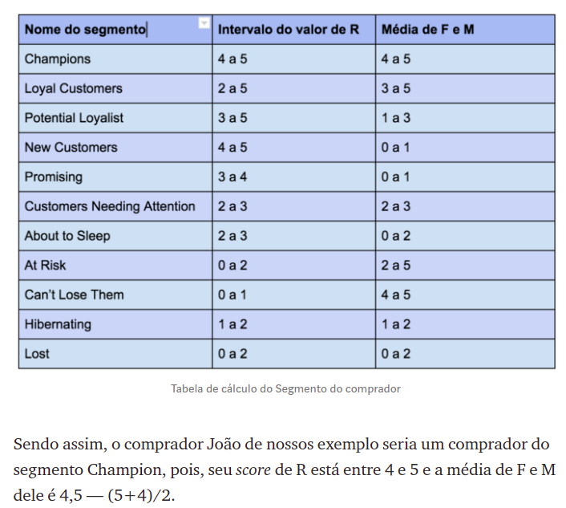

 |  |  |  |  | INTERVALO R |  | Media F e M
 |  |  | SEGMENTO |  | 4 | 5 | 4 | 5 | 13 | 14
 |  |  | Campeão |  | 2 | 5 | 3 | 5 | 10 | 13
 |  |  | Fiel |  | 3 | 5 | 1 | 3 | 7 | 9
 |  |  | Potencial Fiel |  | 4 | 5 | 0 | 1 | 5 | 6
 |  |  | Cliente novo |  | 3 | 4 | 0 | 1 | 4 | 5
 |  |  | Promissor |  | 2 | 3 | 2 | 3 | 7 | 8
 |  |  | Requer atenção |  | 2 | 3 | 0 | 2 | 4 | 5
 |  |  | Hibernando |  | 0 | 2 | 2 | 5 | 7 | 9
 |  |  | Risco |  | 0 | 1 | 4 | 5 | 9 | 10
 |  |  | Não posso perdê |  | 1 | 2 | 1 | 2 | 4 | 5
 |  |  | Perdido |  | 0 | 2 | 0 | 2 | 2 | 4

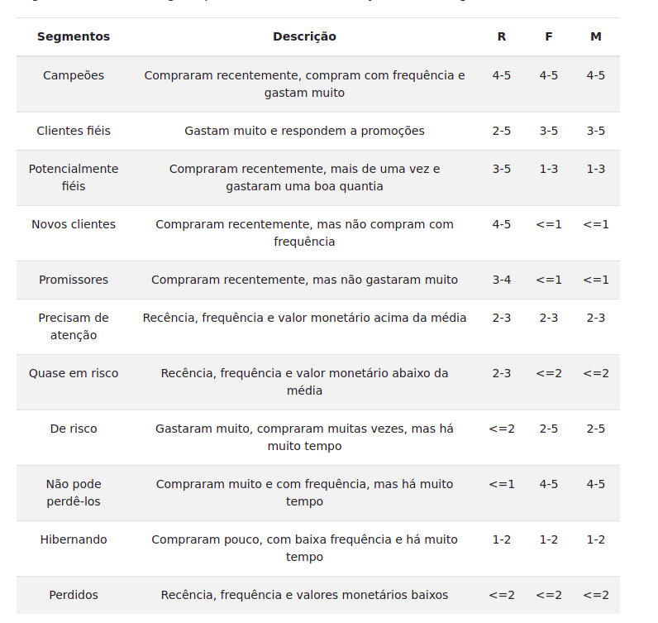
 |  |  | ﻿
 |  |  | Segmentos |  | Descrição | R | F | M
- | 1 | - | Campeões | - | Compraram recentemente, compram com frequência e gastam muito | 2020-05-04 | 2020-05-04 | 2020-05-04
- | 2 | - | Clientes fiéis | - | Gastam muito e respondem a promoções | 2020-05-02 | 2020-05-03 | 2020-05-03
- | 3 | - | Potencialmente fiéis | - | Compraram recentemente, mais de uma vez e gastaram uma boa quantia | 2020-05-03 | 2020-03-01 | 2020-03-01
- | 4 | - | Novos clientes | - | Compraram recentemente, mas não compram com frequência | 2020-05-04 | <=1 | <=1
- | 5 | - | Promissores | - | Compraram recentemente, mas não gastaram muito | 2020-04-03 | <=1 | <=1
- | 6 | - | Precisam de atenção | - | Recência, frequência e valor monetário acima da média | 2020-03-02 | 2020-03-02 | 2020-03-02
- | 7 | - | Quase em risco | - | Recência, frequência e valor monetário abaixo da média | 2020-03-02 | <=2 | <=2
- | 8 | - | De risco | - | Gastaram muito, compraram muitas vezes, mas há muito tempo | <=2 | 2020-05-02 | 2020-05-02
- | 9 | - | Não pode perdê-los | - | Compraram muito e com frequência, mas há muito tempo | <=1 | 2020-05-04 | 2020-05-04
- | 10 | - | Hibernando | - | Compraram pouco, com baixa frequência e há muito tempo | 2020-02-01 | 2020-02-01 | 2020-02-01
- | 11 | - | Perdidos | - | Recência, frequência e valores monetários baixos | <=2 | <=2 | <=2

